Sheet1
sr.no | Questions | Anwers
1 |  | b
2 |  | c
3 |  | b,c,d
4 |  | b
5 | 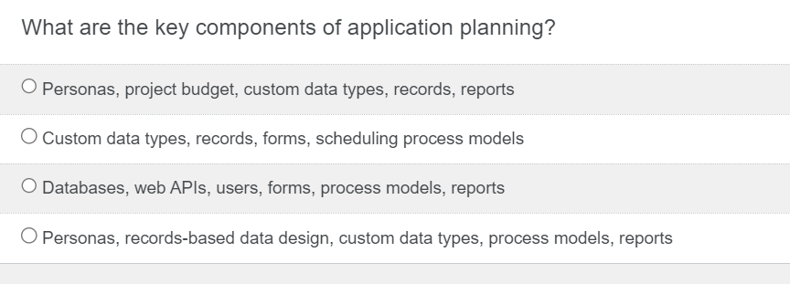 | d
6 |  | a
7 |  | b
8 |  | c
9 |  | c
10 |  | d
11 |  | a
12 |  | b
13 |  | a,b,c,d
14 | 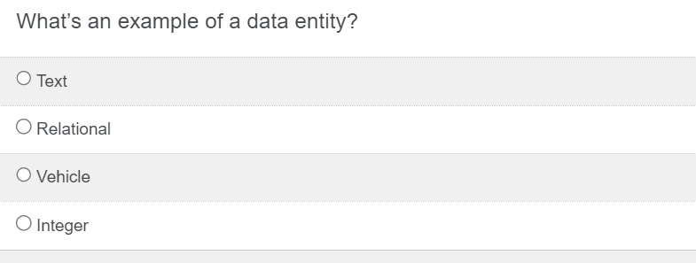 | c
15 |  | b,d
16 |  | a
17 |  | c
18 |  | c
19 |  | a,b,c,d
20 |  | b
21 |  | b,c,d
22 |  | b,c,d
23 |  | b
24 |  | b
25 |  | a,b,c,d
26 |  | a,c,d
27 |  | a,b,c,d
28 |  | c
29 |  | d
30 |  | b

